상품제안서
[일반형] 나만의 일정(스프링/종이링) | 상품코드: S37737

 |  |  |  |  |  |  | 02-713-8555 | www.synergygift.co.kr
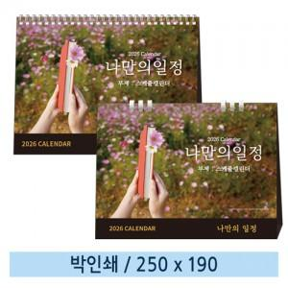

【상세/제작정보】 | <p><span style="font-size: 12pt;">※ 양면인쇄 디자인 다를 경우 동판비 8천원 부가세별도 발생 됩니다.</span></p><p><span style="font-size: 12pt;">&nbsp;</span></p><p><span style="font-size: 12pt;">※ 배송비 1박스 50개 포장, 박스당 3,500원 부가세 별도 발생​</span>&nbsp;</p><p>&nbsp;</p><p>&nbsp;</p><p>※ 김재신 작가의 작품 _ 플라워래빗 : 김재신작가 고유의 아기자기하고 편안한 일러스트의 작품.​</p>

【인쇄/포장옵션】 | 금박, 은박 / 종이봉투 동봉

【공급단가】 | 수량 | 100~ | 500~ | 1,000~ | 5,000~ | 10,000~
*VAT별도 | 스프링 | 1,320원 | 1,140원 | 1,100원 | 965원 | 895원
 | 종이링 | 2,050원 | 1,830원 | 1,780원 | 1,590원 | 1,490원

【상품 URL】 | https://www.synergygift.co.kr:443/src/goods_detail.php?gdno=37737

